Đăng Nhập
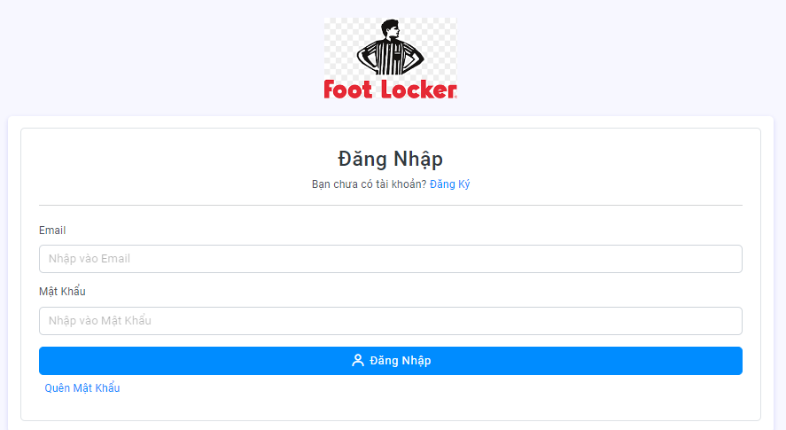

Project Name | Website thuê tủ locker
Module Code | Đăng Nhập
 | Hoàn thành | Lỗi | Chưa kiểm tra | Bị chặn | Tổng lần kiểm tra
Round 1 | 9 | 0 | 0 | 0 | 9
Round 2 | 9 | 0 | 0 | 0 | 9

TC ID | Sumary | Pre-condition | Test Data | Steps | Expected Result | Result | Bug # | Notes | Ngày tháng | Tester
TC_LOG_01 | Xác minh thông báo lỗi khi để trống toàn bộ ô nhập | Truy cập vào trang web | null | 1. Hiện form đăng nhập 2. Chọn Đăng nhập | Hiển thị thông báo "Tài khoản hoặc mật khẩu không đúng." | Pass |  |  | 28/11/2024 | Phạm Quang Khánh
TC_LOG_02 | Xác minh tài khoản chưa được kích hoạt | Truy cập vào trang web | Tên đăng nhập: thanhphuocj3@gmail.com Mật khẩu: 123456 | 1. Hiện form đăng nhập 2. Nhập tên tài khoản và mật khẩu 3. Chọn Đăng nhập | Hiển thị thông báo "Tài khoản của bạn chưa được kích hoạt" | Pass |  |  | 28/11/2024 | Phạm Quang Khánh
TC_LOG_03 | Xác minh tài khoản đã bị khóa | Truy cập vào trang web | Tên đăng nhập: thanhphuocj3@gmail.com Mật khẩu: 123456 | 1. Hiện form đăng nhập 2. Nhập tên tài khoản và mật khẩu 3. Chọn Đăng nhập(Tài khoản bị admin khóa) | Hiển thị thông báo "Tài khoản của bạn đã bị khóa!" | Pass |  |  | 28/11/2024 | Phạm Quang Khánh
TC_LOG_04 | Xác minh thông báo lỗi khi tên đăng nhập không đúng định dạng | Truy cập vào trang web | Tên đăng nhập: null Mật khẩu: 123456 | 1. Hiện formđăng nhập 2. Nhập tên tài khoản email đã đăng ký 3. Chọn Đăng nhập | Hiển thị thông báo "Tài khoản hoặc mật khẩu không đúng." | Pass |  |  | 28/11/2024 | Phạm Quang Khánh
TC_LOG_05 | Xác minh thông báo lỗi khi để trống mật khẩu | Truy cập vào trang web | Tên đăng nhập: thanhphuocj3@gmail.com Mật khẩu: null | 1. Hiện formđăng nhập 2. Nhập tên tài khoản email đã đăng ký 3. Chọn Đăng nhập | Hiển thị thông báo "Tài khoản hoặc mật khẩu không đúng." | Pass |  |  | 28/11/2024 | Phạm Quang Khánh
TC_LOG_06 | Xác minh người dùng đăng nhập thành công | Truy cập vào trang web | Tên đăng nhập: thanhphuocj3@gmail.com Mật khẩu: 123456 | 1. Hiện form đăng nhập 2. Nhập tên tài khoản và mật khẩu 3. Chọn Đăng nhập | Chuyển đến giao diện trang chủ | Pass |  |  | 28/11/2024 | Phạm Quang Khánh
TC_LOG_07 | Xác minh giao diện người dùng hiển thị phù hợp với thiết kế | Truy cập vào trang web |  | Truy cập vào trang web | Kiểm tra xem giao diện người dùng hiển thị có phù hợp với thiết kế không | Pass |  |  | 28/11/2024 | Phạm Quang Khánh
TC_LOG_08 | Xác minh hiển thị giao diện người dùng mà không gặp sự cố | Truy cập vào trang web |  | Truy cập vào trang web | Kiểm tra xem giao diện người dùng có hiển thị mà không gặp sự cố gì không | Pass |  |  | 28/11/2024 | Phạm Quang Khánh
TC_LOG_09 | Xác minh đường dẫn trang đăng ký hoạt đông | Truy cập vào trang web |  | 1. Hiện form đăng nhập 2. chọn đăng ký tài khoản | Chuyển đến trang đăng ký | Pass |  |  | 28/11/2024 | Phạm Quang Khánh

Đăng Ký
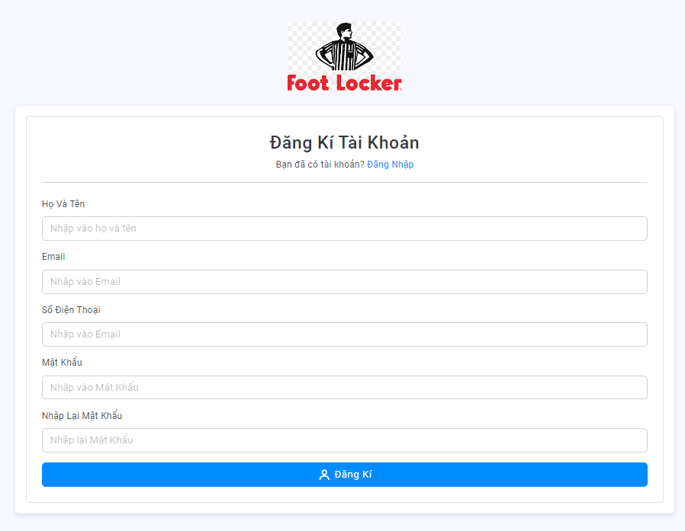

Project Name | Website thuê tủ locker
Module Code | Đăng Ký
 | Hoàn thành | Lỗi | Chưa kiểm tra | Bị chặn | Tổng lần kiểm tra
Round 1 | 11 | 0 | 0 | 0 | 11
Round 2 | 11 | 0 | 0 | 0 | 11

TC ID | Sumary | Pre-condition | Test Data | Steps | Expected Result | Result | Bug # | Notes | Ngày tháng | Tester
TC_DK_01 | Xác minh Đăng ký thành công | Truy cập vào trang web | Họ tên:Phạm Thanh Phước email: thanhphuocj3@gmail.com Số điện thoại : 0347941497 Mật Khẩu:123456 -Nhập lại mật khẩu :123456 | 1)Enter Họ tên:Phạm Thanh Phước 3)Enter Địa Chỉ Email "thanhphuocj3@gmail.com" 6)Số Điện Thoại"0347941497" 4)Enter Password " 123456" 5)Enter Nhập Lại Mật khẩu "123456" 7) Click " Đăng ký " button | Hiển thị thông báo "Đăng Kí Tài Khoản Thành Công! Mời bạn check Email để kích hoạt tài khoản" | Pass |  |  | 28/11/2024 | Phạm Quang Khánh
TC_DK_02 | Xác minh Đăng ký không thành công vì nhập sai định dạng validate | Truy cập vào trang web |  | 1) Enter input không đúng định dạng 2)Click "Đăng ký" button | Dữ liệu nhập vào lỗi | Pass |  |  | 28/11/2024 | Phạm Quang Khánh
TC_DK_02_01 | Xác minh Đăng ký không thành công vì không nhập họ tên | Truy cập vào trang web | Họ tên:Phạm Thanh Phước email: thanhphuocj3@gmail.com Số điện thoại : 0347941497 Mật Khẩu:123456 Nhập lại mật khẩu :123456 | 1)Enter Họ tên:" " 3)Enter Địa Chỉ Email "thanhphuocj3@gmail.com" 6)Số Điện Thoại"0347941497" 4)Enter Password " 123456" 5)Enter Nhập Lại Mật khẩu "123456" 7) Click " Đăng ký " button | "Thông báo sai định dạng: Họ và tên phải 4 đến 10 ký tự" | Pass |  |  | 28/11/2024 | Phạm Quang Khánh
TC_DK_02_02 | Xác minh Đăng ký không thành công vì email đã tồn tại hoặc nhập không đúng định dạng | Truy cập vào trang web | Họ tên:Phạm Thanh Phước email: thanhphuocj3@gmail.com Số điện thoại : 0347941497 Mật Khẩu:123456 -Nhập lại mật khẩu :123456 | 1)Enter Họ tên:Phạm Thanh Phước 3)Enter Địa Chỉ Email " " 6)Số Điện Thoại"0347941497" 4)Enter Password " 123456" 5)Enter Nhập Lại Mật khẩu "123456" 7) Click " Đăng ký " button | "Thông báo sai định dạng: email đã tồn tại hoặc không đúng định dạng." | Pass |  |  | 28/11/2024 | Phạm Quang Khánh
TC_DK_02_03 | Xác minh Đăng ký không thành công vì không nhập số điện thoại | Truy cập vào trang web | Họ tên:Phạm Thanh Phước email: thanhphuocj3@gmail.com Số điện thoại : 0347941497 Mật Khẩu:123456 -Nhập lại mật khẩu :123456 | 1)Enter Họ tên:Phạm Thanh Phước 3)Enter Địa Chỉ Email "thanhphuocj3@gmail.com" 6)Số Điện Thoại" " 4)Enter Password " 123456" 5)Enter Nhập Lại Mật khẩu "123456" 7) Click " Đăng ký " button | "Thông báo sai định dạng: Số điện thoại phải 10 số." | Pass |  |  | 28/11/2024 | Phạm Quang Khánh
TC_DK_02_04 | Xác minh Đăng ký không thành công vì đăng ký số điện thoại quá 10 số hoặc ít hơn 10 số | Truy cập vào trang web | Họ tên:Phạm Thanh Phước email: thanhphuocj3@gmail.com Số điện thoại : 0347941497 Mật Khẩu:123456 -Nhập lại mật khẩu :123456 | 1)Enter Họ tên:Phạm Thanh Phước 3)Enter Địa Chỉ Email "thanhphuocj3@gmail.com" 6)Số Điện Thoại"12345 " hoặc "14234567890743" 4)Enter Password " 123456" 5)Enter Nhập Lại Mật khẩu "123456" 7) Click " Đăng ký " button | "Thông báo sai định dạng: Số điện thoại quá 10 số." | Pass |  |  | 28/11/2024 | Phạm Quang Khánh
TC_DK_02_05 | Xác minh Đăng ký không thành công vì không nhập mật khẩu | Truy cập vào trang web | Họ tên:Phạm Thanh Phước email: thanhphuocj3@gmail.com Số điện thoại : 0347941497 Mật Khẩu:123456 -Nhập lại mật khẩu :123456 | 1)Enter Họ tên:Phạm Thanh Phước 3)Enter Địa Chỉ Email "thanhphuocj3@gmail.com" 6)Số Điện Thoại"0347941497" 4)Enter Password " " 5)Enter Nhập Lại Mật khẩu "123456" 7) Click " Đăng ký " button | "Thông báo sai định dạng: Mật khẩu phải từ 6 đến 50 ký tự." | Pass |  |  | 28/11/2024 | Phạm Quang Khánh
TC_DK_02_06 | Xác minh Đăng ký không thành công vì Không nhập lại mật khẩu hoặc nhập lại mật khẩu không đúng | Truy cập vào trang web | Họ tên:Phạm Thanh Phước email: thanhphuocj3@gmail.com Số điện thoại : 0347941497 Mật Khẩu:123456 -Nhập lại mật khẩu :123456 | 1)Enter Họ tên:Phạm Thanh Phước 3)Enter Địa Chỉ Email "thanhphuocj3@gmail.com" 6)Số Điện Thoại"0347941497" 4)Enter Password " 123456" 5)Enter Nhập Lại Mật khẩu: " " hoặc "1234567xx" 7) Click " Đăng ký " button | "Thông báo sai định dạng: Mật khẩu nhập lại không giống nhau." | Pass |  |  | 28/11/2024 | Phạm Quang Khánh
TC_DK_03 | Xác minh giao diện người dùng hiển thị phù hợp với thiết kế | Truy cập vào trang web |  | Truy cập vào trang web | Kiểm tra xem giao diện người dùng hiển thị có phù hợp với thiết kế không | Pass |  |  | 28/11/2024 | Phạm Quang Khánh
TC_DK_04 | Xác minh hiển thị giao diện người dùng mà không gặp sự cố | Truy cập vào trang web |  | Truy cập vào trang web | Kiểm tra xem giao diện người dùng có hiển thị mà không gặp sự cố gì không | Pass |  |  | 28/11/2024 | Phạm Quang Khánh
TC_DK_05 | Xác minh Đăng ký không thành công vì đăng ký email đã tồn tại | Truy cập vào trang web | Họ tên:Phạm Thanh Phước email: thanhphuocj3@gmail.com Số điện thoại : 0347941497 Mật Khẩu:123456 -Nhập lại mật khẩu :123456 | 1)Enter Họ tên:Phạm Thanh Phước 3)Enter Địa Chỉ Email "thanhphuocj3@gmail.com" 6)Số Điện Thoại"0347941497" 4)Enter Password " 123456" 5)Enter Nhập Lại Mật khẩu "123456" 7) Click " Đăng ký " button | Hiển thị thông báo "Email đã tồn tại hoặc không đúng định dạng" | Pass |  |  | 28/11/2024 | Phạm Quang Khánh

Thuê Tủ
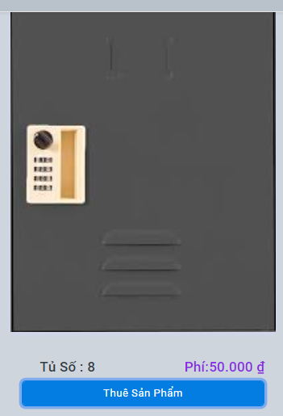
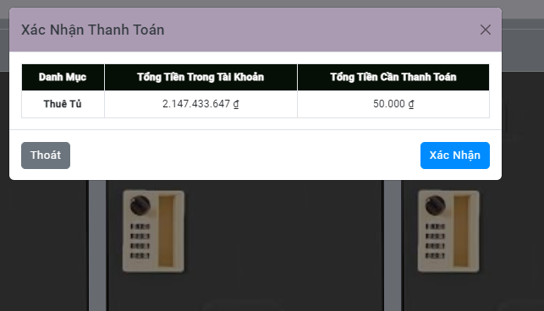

Project Name | Website thuê tủ locker
Module Code | Thuê Tủ
 | Hoàn thành | Lỗi | Chưa kiểm tra | Bị chặn | Tổng lần kiểm tra
Round 1 | 2 | 0 | 0 | 0 | 2
Round 2 | 2 | 0 | 0 | 0 | 2
TC ID | Sumary | Pre-condition | Test Data | Steps | Expected Result | Result | Bug # | Notes | Ngày tháng | Tester
TC_LOG_01 | Xác minh thông báo lỗi khi tổng tiền tài khoản nhỏ hơn tiền cần thanh toán | Truy cập vào trang web | null | 1. Mở trang chủ 2. Chọn Thuê Sản Phẩm 3. chọn xác nhận | Hiển thị thông báo "Số tiền bạn không đủ để thanh toán." | Pass |  |  | 28/11/2024 | Đặng Lê Hồng Ân
TC_LOG_02 | Xác minh thông báo thuê phòng thành công | Truy cập vào trang web | null | 1. Mở trang chủ 2. Chọn Thuê Sản Phẩm 3. chọn xác nhận | Hiển thị thông báo "Đã thanh toán thành công. Mã pin của bạn là" | Pass |  |  | 28/11/2024 | Đặng Lê Hồng Ân

Xem Mã Pin Đã Thanh Toán
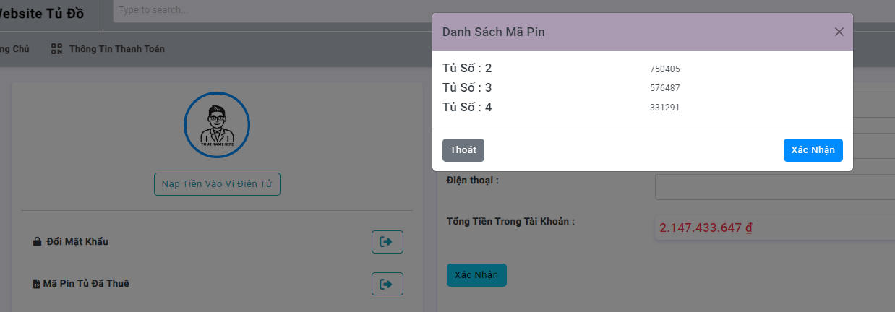

Project Name | Website thuê tủ locker
Module Code | Xem mã pin tủ đã thanh toán
 | Hoàn thành | Lỗi | Chưa kiểm tra | Bị chặn | Tổng lần kiểm tra
Round 1 | 3 | 0 | 0 | 0 | 3
Round 2 | 3 | 0 | 0 | 0 | 3

TC ID | Sumary | Pre-condition | Test Data | Steps | Expected Result | Result | Bug # | Notes | Ngày tháng | Tester
TC_01 | Xác minh mã pin đã thuê | danh sách mã pin | NULL | 1. Mở thông tin thanh toán 2. Mã pin đã thuê | Hiển thị mã pin của tủ đã thuê | Pass |  |  | 28/11/2024 | Đặng Lê Hồng Ân
TC_02 | Xác minh nút xác nhận của danh sách mã pin | danh sách mã pin | NULL | 1. Mở thông tin thanh toán 2. Mã pin đã thuê 3. Chọn xác nhận | Hiển thị lại trang thông tin thanh toán | Pass |  |  | 28/11/2024 | Đặng Lê Hồng Ân
TC_03 | Xác minh nút thoát của danh sách mã pin | danh sách mã pin | NULL | 1. Mở thông tin thanh toán 2. Mã pin đã thuê 3. Chọn thoát | Hiển thị lại trang thông tin thanh toán | Pass |  |  | 28/11/2024 | Đặng Lê Hồng Ân

